ORÇAMENTO_EXECUTIVO
ETAPA | VALOR ORÇADO | % | VALOR / m²
GERENCIAMENTO TÉCNICO E ADMINISTRATIVO | R$ 2,346,985.54 | 16.64% | R$ 521.71 | ÁREA CONSTRUÍDA | 4,498.66 | m²
MOVIMENTAÇÃO DE TERRA | R$ 75,751.40 | 0.54% | R$ 16.84
INFRAESTRUTURA | R$ 1,547,469.93 | 10.97% | R$ 343.98
SUPRAESTRUTURA | R$ 2,179,724.35 | 15.45% | R$ 484.53 |  |  | 224,384.75 | 49.88
PAREDES E PAINÉIS | R$ 526,843.60 | 3.73% | R$ 117.11 |  |  | 356,785.01 | 79.31
INSTALAÇÕES ELÉTRICAS, HIDRÁULICAS, GLP E PREVENTIVAS | R$ 1,265,384.63 | 8.97% | R$ 281.28 |  |  | 673,487.03 | 149.71
EQUIPAMENTOS E SISTEMAS ESPECIAIS | R$ 772,790.17 | 5.48% | R$ 171.78
IMPERMEABILIZAÇÃO | R$ 301,136.38 | 2.13% | R$ 66.94
REVESTIMENTOS INTERNOS DE PAREDE | R$ 734,502.68 | 5.21% | R$ 163.27 | 1,376,665.36
REVESTIMENTOS E ACABAMENTOS INTERNOS EM TETO | R$ 188,929.07 | 1.34% | R$ 42.00
PISOS E PAVIMENTAÇÕES | R$ 642,162.67 | 4.55% | R$ 142.75
PINTURA INTERNA | R$ 642,045.07 | 4.55% | R$ 142.72
ESQUADRIAS, VIDROS E FERRAGENS | R$ 1,068,293.28 | 7.57% | R$ 237.47
LOUÇAS E METAIS | R$ 107,044.98 | 0.76% | R$ 23.79
COBERTURA | R$ 67,658.50 | 0.48% | R$ 15.04
REVESTIMENTOS E ACABAMENTOS DE FACHADA | R$ 555,261.96 | 3.94% | R$ 123.43
SERVIÇOS COMPLEMENTARES | R$ 1,085,298.84 | 7.69% | R$ 241.25
TOTAL | R$ 14,107,283.05 | 100% | R$ 3,135.89
CUB/SC | R$ 2,750.52 | Aug-23 | 1,14 CUB

Rótulos de Linha | Soma de %
GERENCIAMENTO TÉCNICO E ADMINISTRATIVO | 16.64%
SUPRAESTRUTURA | 15.45%
INFRAESTRUTURA | 10.97%
INSTALAÇÕES ELÉTRICAS, HIDRÁULICAS, GLP E PREVENTIVAS | 8.97%
SERVIÇOS COMPLEMENTARES | 7.69%
ESQUADRIAS, VIDROS E FERRAGENS | 7.57%
EQUIPAMENTOS E SISTEMAS ESPECIAIS | 5.48%
REVESTIMENTOS INTERNOS DE PAREDE | 5.21%
PISOS E PAVIMENTAÇÕES | 4.55%
PINTURA INTERNA | 4.55%
REVESTIMENTOS E ACABAMENTOS DE FACHADA | 3.94%
PAREDES E PAINÉIS | 3.73%
IMPERMEABILIZAÇÃO | 2.13%
REVESTIMENTOS E ACABAMENTOS INTERNOS EM TETO | 1.34%
LOUÇAS E METAIS | 0.76%
MOVIMENTAÇÃO DE TERRA | 0.54%
COBERTURA | 0.48%
Total Geral | 100.00%

COMPARAÇÕES
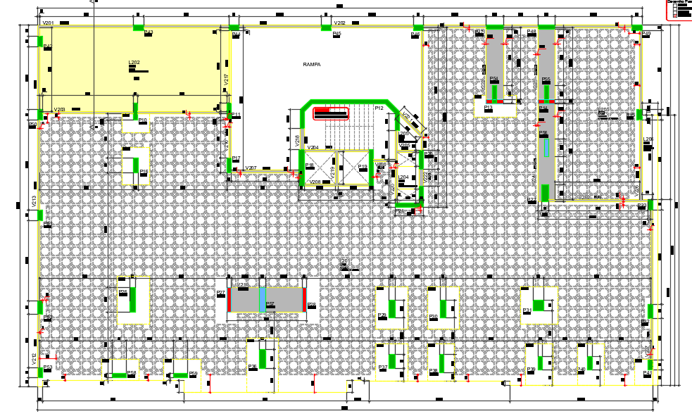
 |  |  |  |  | G1
 |  |  |  |  | 2 VIGAS 100X120
 |  |  |  |  | 1 VIGA 145X120
 |  |  |  |  | G2 E G3 sem grandes vigas

ESTRUTURA | PROTENDIDO | AVENARIA ESTRUTURAL | DIFERENÇA
VALOR SUPRAESTRUTURA | #REF! | #REF! | #REF!
VALOR TOTAL ORÇADO | #REF! | #REF! | #REF!
VALOR / AC* | #REF! | #REF! | #REF!
VALOR / AP** | #REF! | #REF! | #REF!
VALOR / UNIDADE | #REF! | #REF! | #REF!
 |  |  | #REF!

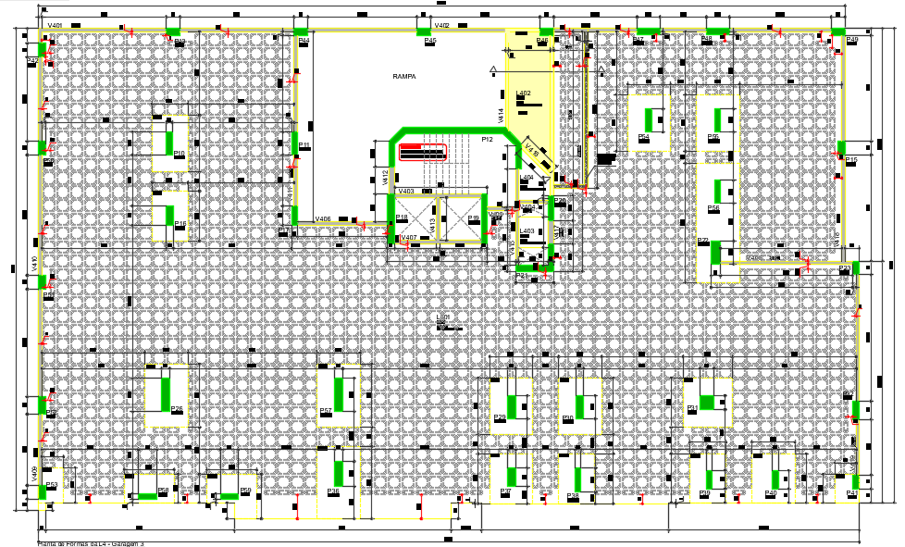
 | la vie
 | ARMADURA

CONTRAPISO | ARG ESTABILIZADA | VIRADO EM OBRA | DIFERENÇA
VALOR REVESTIMENTOS | #REF! | #REF! | #REF!
VALOR TOTAL ORÇADO | #REF! | #REF! | #REF!
VALOR / AC* | #REF! | #REF! | #REF!
VALOR / AP** | #REF! | #REF! | #REF!
VALOR / UNIDADE | #REF! | #REF! | #REF!
 |  |  | #REF! |  | normal
 |  |  |  |  | 0,18 - 0,24

 | LA VIE - MG3 | AREA | 10125.08
 | AÇO | kg | 180514.3 | 81.40405
 | CONCRETO | m³ | 2217.51 | 0.21901
 | FORMA | m² | 14488.81 | 6.53382

 | SAK | AREA | 1700
 | AÇO | kg | 54290.71 | 94.03268
 | CONCRETO | m³ | 577.36 | 0.33962
 | FORMA | m² | 4701.65 | 8.14336

 | PAESSAGGIO | AREA | 16348.1
 | AÇO | kg | 388922.00 | 86.59646
 | CONCRETO | m³ | 4491.20 | 0.27472
 | FORMA | m² | 22817.00 | 5.08038

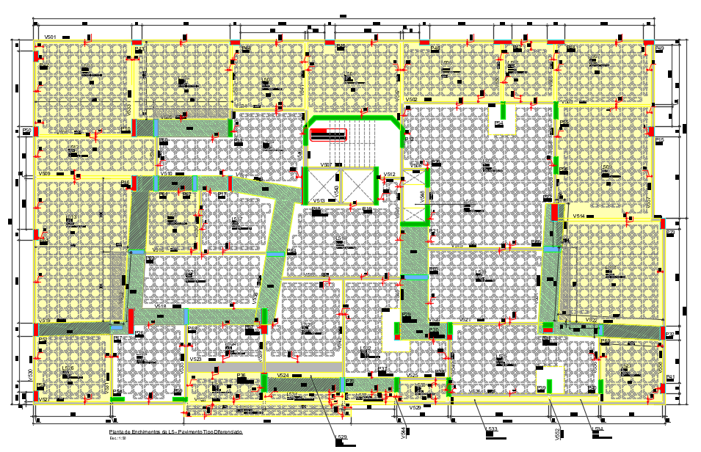
 | MAIORI
 | AÇO | kg | 211,302.20 | 102.171
 | CONCRETO | m³ | 2,068.13 | 0.460 | 0.78012025469
 | FORMA | m² | 10,835.64 | 5.239

 | MARINE
 | AÇO | kg | 81231.1 | 79.374
 | CONCRETO | m³ | 1023.4 | 0.227
 | FORMA | m² | 9415.61 | 9.200

